상품제안서
전통자개 USB메모리 (8~32G) | 상품코드: F00023

 |  |  |  |  |  |  | 02-412-0044 | www.easy1.co.kr
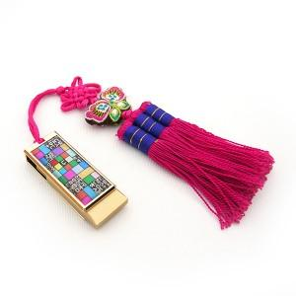

【상세/제작정보】 | 자개문양 선택가능! 최소주문수량 이하의 소량 주문은 3만원의 인쇄비용이 청구됩니다.

【인쇄/포장옵션】 | 레이저 / 포장지포장

【공급단가】 | 수량 | 100~ | 300~ | 500~ | 1,000~ | 2,000~
*VAT별도 | 8G | 18,600원 | 18,290원 | 17,820원 | 17,510원 | 17,050원
 | 16G | 19,200원 | 18,880원 | 18,400원 | 18,080원 | 17,600원
 | 32G | 21,600원 | 21,240원 | 20,700원 | 20,330원 | 19,800원

【상품 URL】 | https://dev.easy1.co.kr:443/src/goods_detail.php?gdno=23

